Лист1
ООО "ИНТЕР-СТРОЙ", ООО "Энкор-Инструмент-Снаб"
Менеджеры: Дмитрий, Сергей
Телефоны: 8(916)413-21-49; 8(916)019-15-88.
Е-mail: enkorsnab@yandex.ru
Доставка каждую пятницу, минимальный заказ от 10000 р..

Фото | Наименование | Артикул | Цена нал | Цена б/н
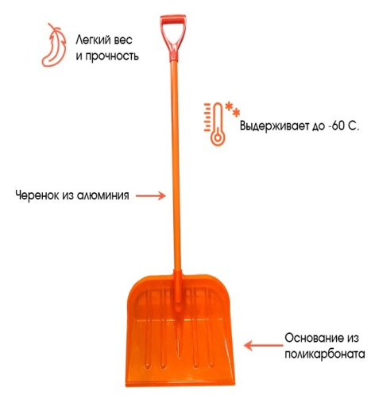 | Лопата из ПОЛИКОРБАНАТА с метал. чер. ОРИГИНАЛ 460х400 (Гамма-пласт) | лспч | 990 ₽ | 1,139 ₽
 | Лопата из ПОЛИКОРБАНАТА с мет. чер. ОРИГИНАЛ Лайт 380х400 (Гамма-пласт) | лспч-лайт | 935 ₽ | 1,070 ₽
 | Лопата из ПОЛИКОРБАНАТА с укороченным мет. чер. ОРИГИНАЛ Лайт 380х400 (Гамма-пласт) | лспчу | 880 ₽ | 1,012 ₽
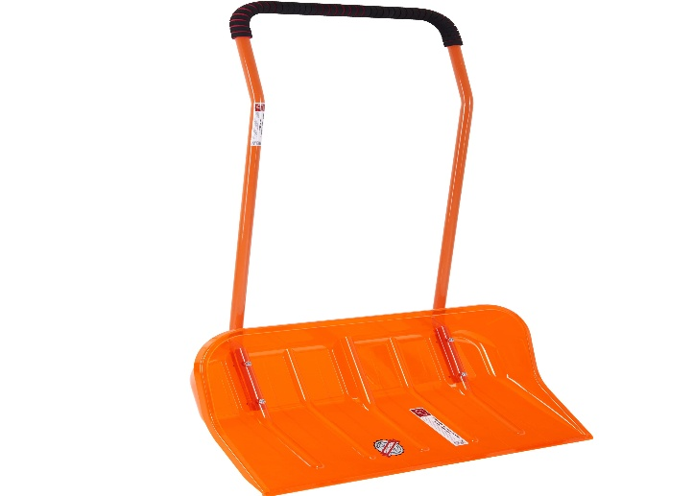 | Скрепер для уборки снега из ПОЛИКОРБАНАТА ОРИГИНАЛ(Гамма-пласт) | сусп | 3,080 ₽ | 3,450 ₽
 | ЛОПАТА АВТОМОБИЛЬНАЯ ИЗ ПОЛИКОРБАНАТА ОРИГИНАЛ | лсап | 660 ₽ | 759 ₽
 | Лопата ПК1 из поликарбоната с алюминиевым черенком (Н.Новгород) | пк1 | 920 ₽ | 1,056 ₽
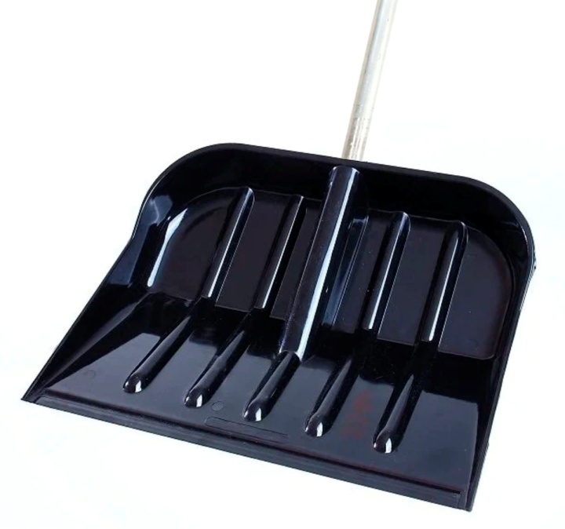 | Лопата ПК1-Э из поликарбоната чёрная с алюминиевым черенком (Н.Новгород) | пк1-э | 747 ₽ | 858 ₽
 | Лопата ПК2 из поликарбоната с алюминиевым черенком (форма КРЕПЫШ) | пк2 | 920 ₽ | 1,056 ₽
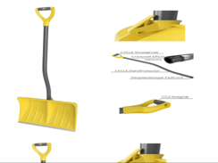 | Лопата ВИКИНГ съемная ручка алюминиевая защитная пленка -стальной черенок эргономичной формы -самая широкая | викинг-л | 1,150 ₽ | 1,320 ₽
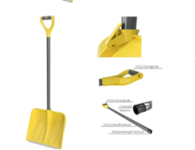 | Лопата ВАРЯГ съемная ручка Алюминиевая защитная пленка -стальной черенок -самая глубокая | варяг-л | 1,035 ₽ | 1,188 ₽
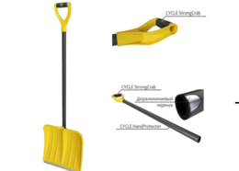 | Лопата СКИФ алюминиевая защитная пленка -Дюралюминиевый черенок | скиф-л | 862 ₽ | 990 ₽
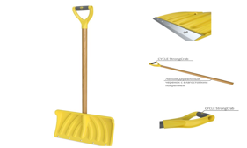 | Лопата снеговая НОРД эксперт 450*330 дер./черенок, ручка | норд-эксперт | 977 ₽ | 1,122 ₽
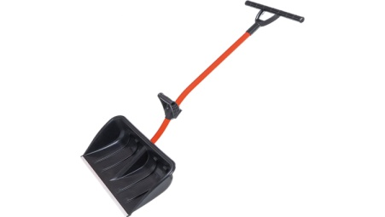 | Лопата снеговая РАТНИК | ратник-л | 1,380 ₽ | 1,584 ₽
 | Лопата УМКА с алюминиевым черенком | умка-л | 633 ₽ | 726 ₽
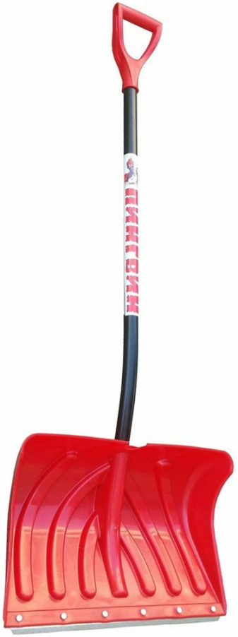 | Лопата пластмассовая ПИНГВИН со съёмным ал. черенком | пингвин-л | 862 ₽ | 990 ₽
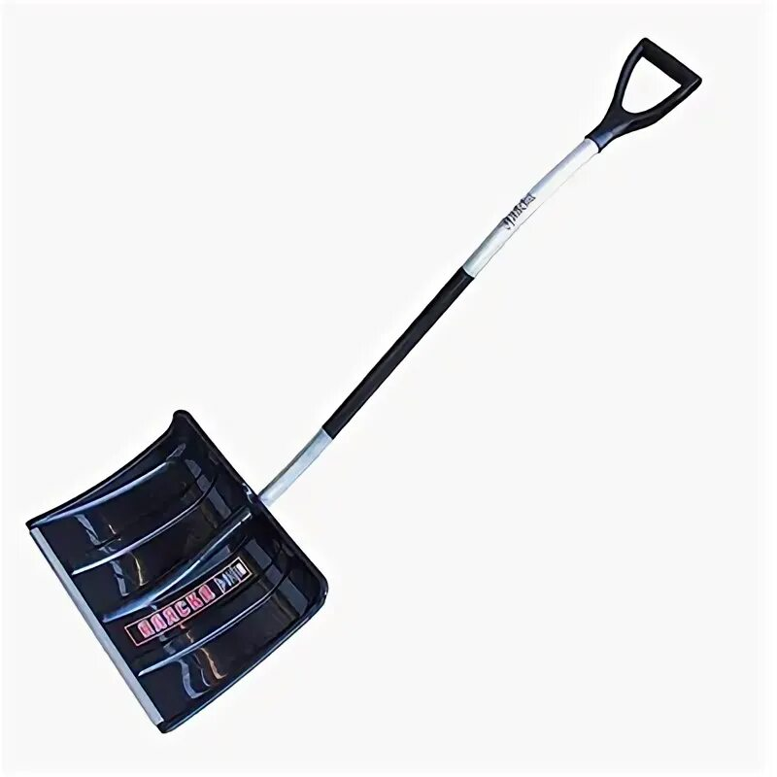 | Лопата пластмассовая Аляска | аляска-л | 633 ₽ | 726 ₽
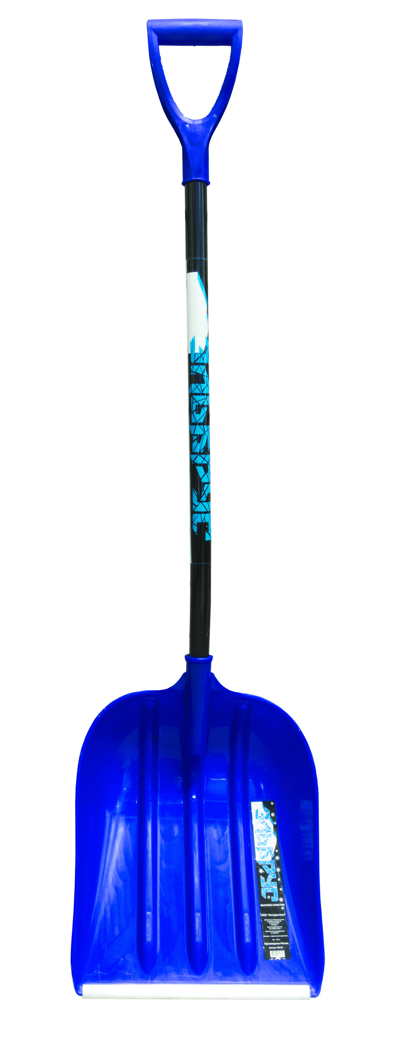 | Лопата пластмассовая ЭЛЬБРУС с эргономическим чер | эльбрус-л | 747 ₽ | 858 ₽
 | Лопата пластмассовая МОНБЛАН с эргономическим ал. чер | монблан-л | 747 ₽ | 858 ₽
 | Лопата пластмассовая Тибет со съемным алюм.черенком | тибет-л | 633 ₽ | 726 ₽
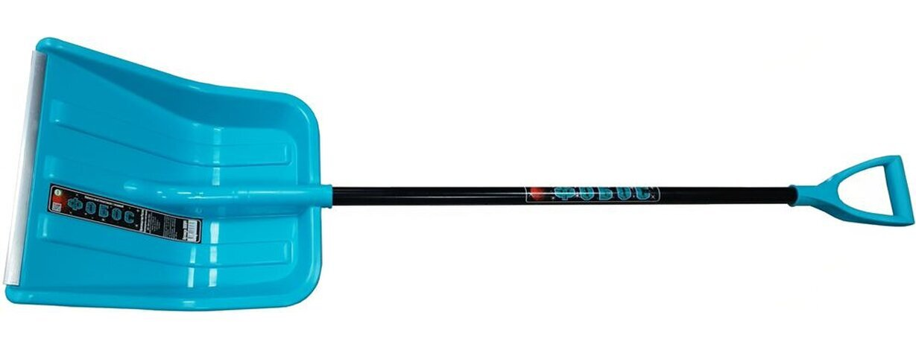 | Лопата ФОБОС | фобос-л | 690 ₽ | 792 ₽
 | Лопата Спринт АКРОНИС | акроникс-л | 575 ₽ | 660 ₽
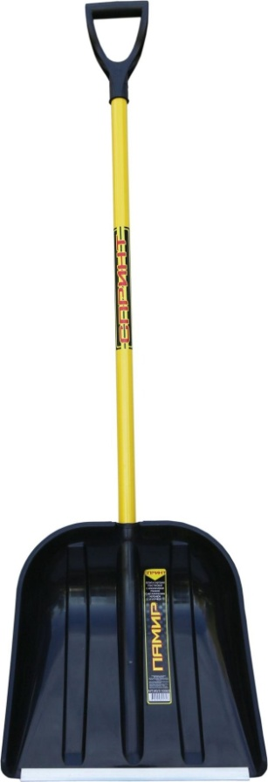 | Лопата пластмассовая ПАМИР | памир-л | 460 ₽ | 528 ₽
 | СПРИНТ Лопата пластмассовая СНЕЖОК | снежок-л | 460 ₽ | 528 ₽
 | Лопата пластмассовая Эверест | эверест-л | 575 ₽ | 660 ₽
 | СПРИНТ Лопата металическая радиусная ЛТР | лтр-л | 575 ₽ | 660 ₽
 | Лопата пластмассовая ЛЕДО | ледо-л | 575 ₽ | 660 ₽
 | СПРИНТ Лопата пластмассовая Домбай | домбай-спринт | 633 ₽ | 726 ₽
 | СПРИНТ Лопата пластмассовая Актив-Авто в сборе | актив-спринт | 345 ₽ | 396 ₽
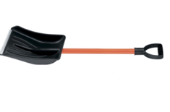 | Лопата АВТОМОБИЛЬНАЯ с алюминиевой планкой , с алюминиевой ручкой | ласр | 230 ₽ | 264 ₽
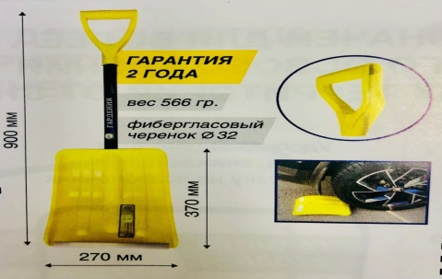 | Лопата АВТОМОБИЛЬНАЯ ГАРДЕНИЯ актив авто | актив-гардения | 345 ₽ | 396 ₽
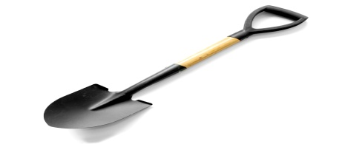 | Лопата АВТОМОБИЛЬНАЯ из рельсовой стали малая штыковая | лшру | 322 ₽ | 370 ₽
 | Лопата АВТОМОБИЛЬНАЯ из рельсовой стали малая совковая | лсру | 322 ₽ | 370 ₽
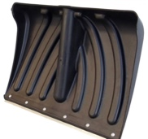 | Цикл (ОРИГИНАЛ)Лопата КРЕПЫШ размер 465/340 мм б/ч | крепыш-цикл | 368 ₽ | 422 ₽
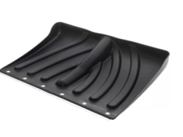 | Лопата КРЕПЫШОК с оцинкованной планкой 465/340 б/ч | крепышок | 230 ₽ | 264 ₽
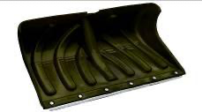 | Крепышок (Домбай) - глубокий крепыш c оцынк планк клепанные б/ч | крепышок-г | 345 ₽ | 396 ₽
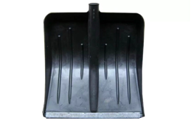 | Лопата МЕТЕЛЕЦА ЧЁРНАЯ с оцинкованной планкой 430/490 б/ч | метелица-лч | 173 ₽ | 198 ₽
 | Лопата МЕТЕЛЕЦА ЦВЕТНАЯ с оцинкованной планкой 430/490 б/ч | метелица-лц | 230 ₽ | 264 ₽
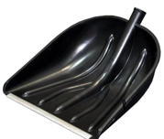 | Лопата КУПЕЦ 410/460 мм б/ч | купец-л | 173 ₽ | 198 ₽
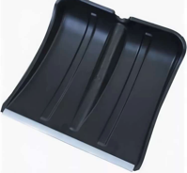 | Лопата ВИТЯЗЬ 380/365 мм оригнал б/ч | витязь-л | 230 ₽ | 264 ₽
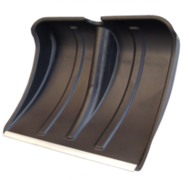 | Лопата ЭКОНОМ #6 с оцинкованной планкой 380/380 б/ч | эконом-л | 138 ₽ | 158 ₽
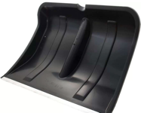 | Лопата БОГАТЫРЬ размер 500/375мм б/ч | богатырь-л | 207 ₽ | 238 ₽
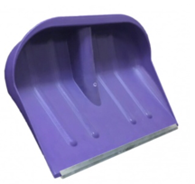 | Лопата #2 цветная с оцинкованной планкой 460/460 | лсц2 | 230 ₽ | 264 ₽
 | Лопата #2 чёрная с оцинкованной планкой 460/460 | лсч2 | 173 ₽ | 198 ₽
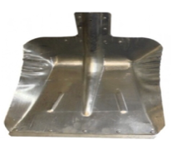 | Лопата Снеговая Стальная s=0.8 380х380 | лсс08380 | 230 ₽ | 264 ₽
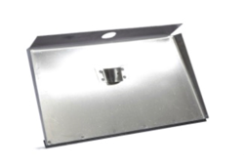 | Лопата Алюминиевая 3-х бортная с мет. накладкой 600х550 | лалс600 | 805 ₽ | 924 ₽
 | Лопата Алюминиевая 3-х бортная с мет. накладкой 500х350 | лалс500 | 575 ₽ | 660 ₽
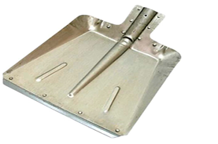 | Лопата Снеговая Оцинкованная s=0.8 380х380 | лсо380 | 230 ₽ | 264 ₽
 | Лопата Снеговая Алюминовая s=1.5 320х350 | лса320 | 460 ₽ | 528 ₽
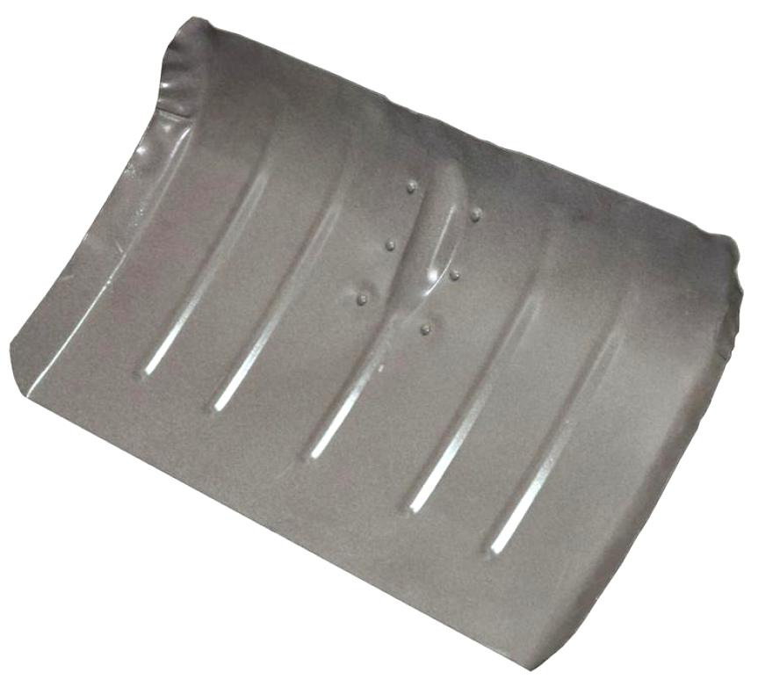 | Лопата ЛТР ЖЕК Снеговая Оцинкованная s=0.8 500х300 | лтрсо | 402 ₽ | 462 ₽
 | Лопата ЛТР ЖЕК Снеговая Стальная, s=0.8 500х300 | лтрсс | 288 ₽ | 330 ₽
 | Лопата ЛТР ЖЕК, Алюминиевая, S=1.5 500х300 | лтрса | 402 ₽ | 462 ₽
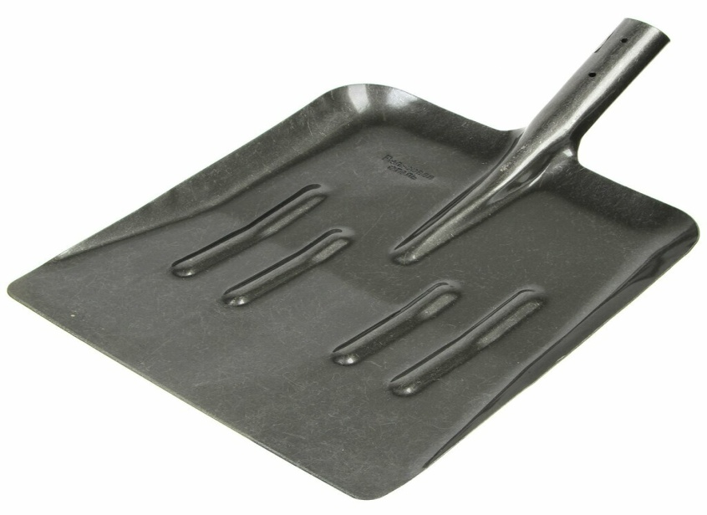 | Лопата из Рельсовой стали для уборки снега | лурс | 322 ₽ | 370 ₽
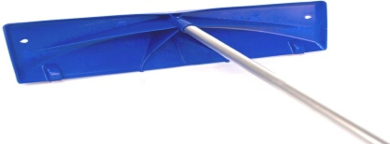 | Скребок для уборки снега с крыш №18 | суск18 | 3,450 ₽ | 3,960 ₽
 | Скребок для уборки снега с крыш №37 с колесами | суск37 | 3,795 ₽ | 4,356 ₽
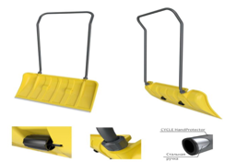 | АЙСЛЕНД -колесики для легкого скольжения -сборно-разборное соединение -стальная ручка эргономичной формы | айсленд-цикл | 2,128 ₽ | 2,442 ₽
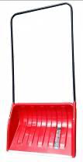 | Скрепер пластмассовый "Пилатус" (чёрный) | пилатус | 805 ₽ | 924 ₽
 | Скрепепр пластмассовый "Ирбис" (цветной) | ирбис | 920 ₽ | 1,056 ₽
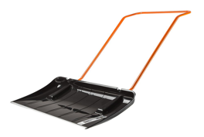 | Скрепер на колёсах КОЙЛАС (чёрный) | койлас | 1,150 ₽ | 1,320 ₽
 | Скрепер на колёсиках Парнас (цветной) | парнас-с | 1,380 ₽ | 1,584 ₽
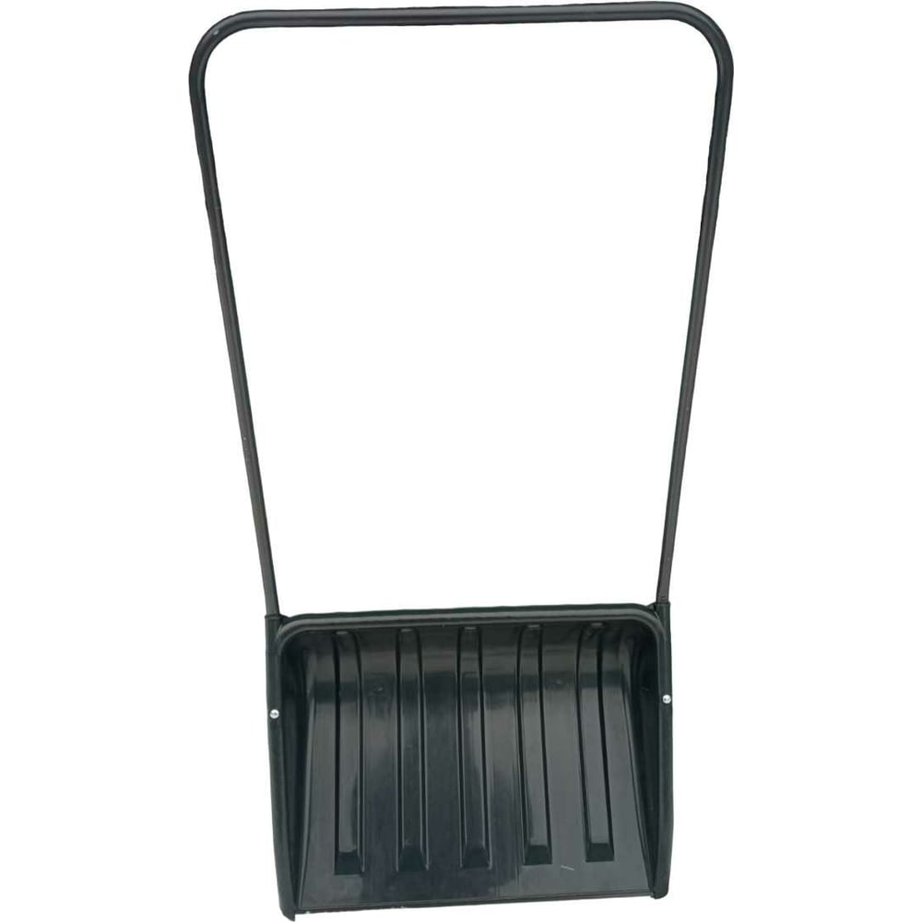 | Скайпер Большой №1 550х400 | сб1 | 805 ₽ | 924 ₽
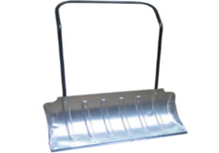 | Движок Крашенный 850х550 с мет. Накладкой | дкн850 | 747 ₽ | 858 ₽
 | Движок Оцинкованный 850х550 с мет. накладкой | дон850 | 747 ₽ | 858 ₽
 | Движок алюминиевый 850х550 с мет накладной | дан850 | 977 ₽ | 1,122 ₽
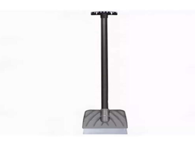 | Ледоруб "Мечта дворника" | мечта-л | 782 ₽ | 898 ₽
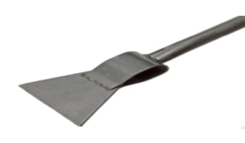 | Ледоруб Топор Б-1 | лтб1 | 518 ₽ | 594 ₽
 | Ледоруб-Топор Б-3 | лтб3 | 633 ₽ | 726 ₽
 | Ледоруб сварной 5 мм | лс5 | 460 ₽ | 528 ₽
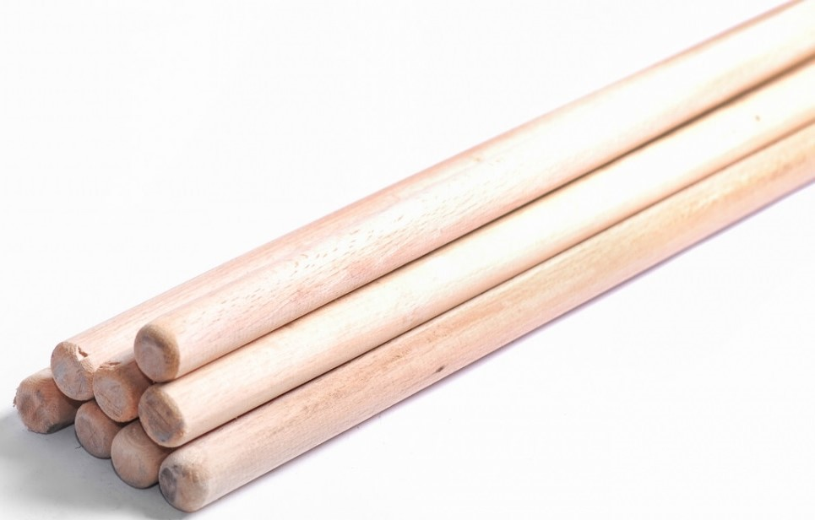 | Черенок деревянный для снеговых лопат ф=32 м | чдлр | 92 ₽ | 106 ₽
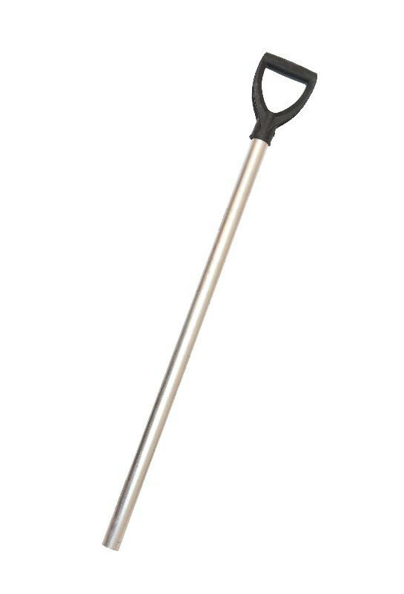 | Черенок Алюминиевый Ф=32 мм с V-образной ручкой | чер32 | 173 ₽ | 198 ₽
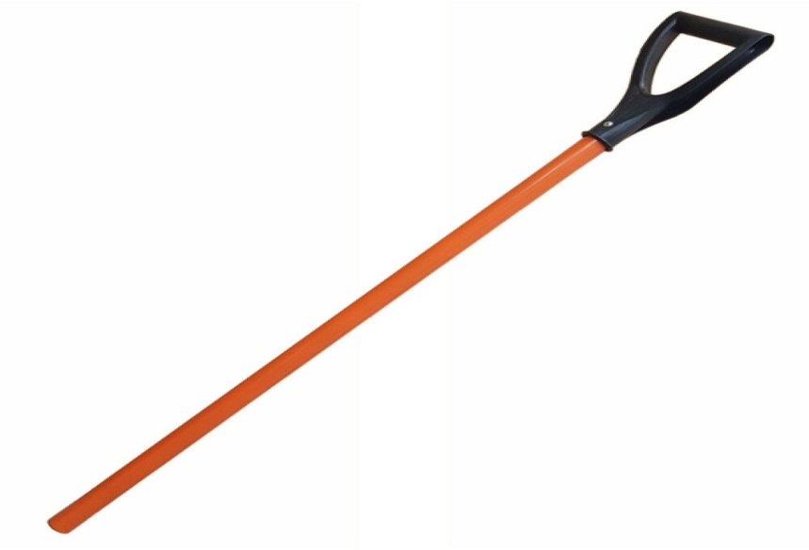 | Черенок Алюминиевый с резиновой обмоткой | чаро | 230 ₽ | 264 ₽
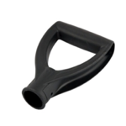 | V-образной ручкой | р-0031 | 35 ₽ | 40 ₽
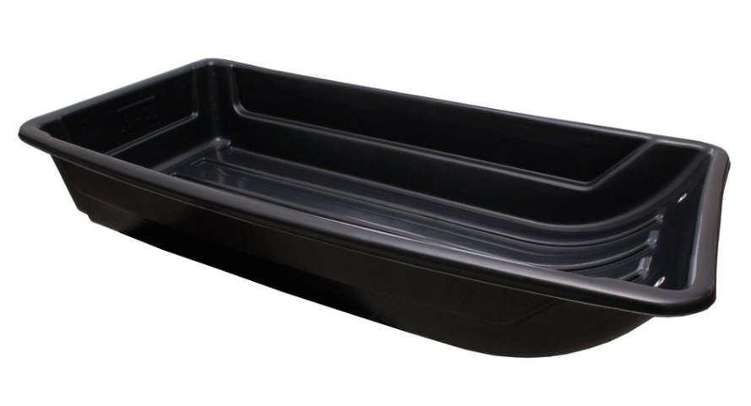 | Сани-волокуши для зимней рыбалки, охоты и хозяйства, большие. | св-3
 | Сани-волокуши для зимней рыбалки, охоты и хозяйства, средние. | св-2
 | Сани-волокуши для зимней рыбалки, охоты и хозяйства, малые. | св-1

